상품제안서
교회전도3종 생분해물티슈 10매(엠보싱) [FSC인증원단] | 상품코드: S29096

 |  |  |  |  |  |  | 02-713-8555 | www.synergygift.co.kr
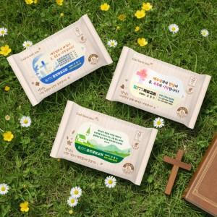

【상세/제작정보】 | * 기본수량 미만인 경우, 수량이 천단위가 아닌 경우, 별도의 라벨인쇄비(로쓰비)가 추가됩니다.

【인쇄/포장옵션】 | 풀칼라 / 포장불가능

【공급단가】 | 수량 | 1,000~ | 2,000~ | 3,000~ | 5,000~ | 10,000~
*VAT별도 | 단가 | 420원 | 390원 | 380원 | 370원 | 360원

【상품 URL】 | https://www.synergygift.co.kr:443/src/goods_detail.php?gdno=29096

